ER図
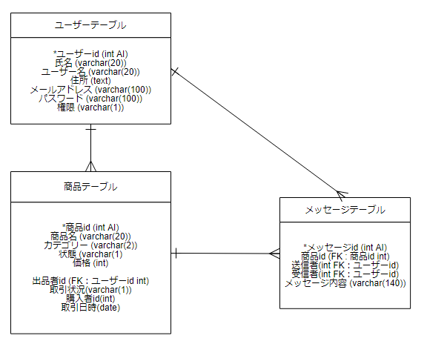
ＥＲ図（DB論理設計） | システム名 | フリフリ | 作成日 | 2022/6/22 | 作成者
 |  |  | 更新日 |  | 更新者

MVCモデル図(ユーザ)
クラス図 | システム名 | 勤怠管理システム | 作成日 | 2011/9/13 | 作成者
 |  |  | 更新日 |  | 更新者

DB
loginServlet.java
login.jsp
userMenu.jsp
recordTimeServlet.java
timeCardServlet.java
timeCardForUser.jsp
dateSearchServlet.java
ログイン
出勤
勤務時間表作成
検索
updateTimeCardForUser
.jsp
検索
updateTimeCardServlet
.java
変更
dailyReportServlet
.java
dailyReport.jsp
退勤
送信
送信
logoutServlet
.java
ログアウト
userDAO.java
timeCardDAO.java
holidayDAO.java
dayDAO.java
timeDAO.java
user.java
DTO
timeCard.java
DTO
holiday.java
DTO
time.java
DTO
day.java
DTO

作成はオプション

ＭＶＣモデル図（管理者）
クラス図 | システム名 | 勤怠管理システム | 作成日 | 2011/9/13 | 作成者
 |  |  | 更新日 |  | 更新者

ログアウト
DB
loginServlet.java
login.jsp
adminMenu.jsp
userStatusListServlet
.java
nameSearchServlet.java
userStatusList.jsp
timeCardServlet.java
ログイン
当日勤務状況一覧
検索
timeCardForManeger.jsp
dateSearchServlet.java
updateTimeCardServlet
.java
updateTimeCard
ForManeger.jsp
userDAO.java
timeCardDAO.java
holidayDAO.java
dayDAO.java
timeDAO.java
user.java
DTO
timeCard.java
DTO
holiday.java
DTO
time.java
DTO
day.java
DTO
検索
変更
変更
logoutServlet
.java

作成はオプション

クラス図 | システム名 | 勤怠管理システム | 作成日 | 2011/9/13 | 作成者 | 久保田佳衣
 |  |  | 更新日 |  | 更新者

workTimeSettingServlet
.java
settingMenu.jsp
userInsertServlet.java
userEntryUpdateMenu.jsp

登録
登録
就業時間設定
社員情報登録
daySettingServlet
.java
workTimeSetting.jsp
userSearchServlet
.java
userInsert.jsp

曜日追加
休日設定
登録
holidaySettingServlet
.java
holidaySetting.jsp
userListServlet.java
検索
confirmUserInsert.jsp
休日追加

一覧表示

登録
deleteHolidayServlet
.java
休日削除
userUpdateServlet.java
userListSearch.jsp

変更
変更
変更
削除

userDeleteServlet.java
userUpdate.jsp

confirmUserUpdate.jsp

削除

confirmUserDelete.jsp

クラス図
クラス図 | システム名 | 勤怠管理システム | 作成日 | 2011/9/13 | 作成者
 |  |  | 更新日 | 2011/9/15 | 更新者

作成はオプション

【ログイン処理】LoginServlet
詳細設計書（Servlet） |  |  |  |  | システム名 | 勤怠管理システム | 作成日 | 作成者 | 大谷
 |  |  |  |  |  |  | 更新日 | 更新者

 | ■ | LoginServlet.java
 |  | ログイン機能、jspから入力情報を受け取り権限によってアクセスする機能を振り分ける。

以降のサーブレットの詳細設計を
作成するのはオプション
 |  | ① | 文字コード指定
 |  |  | ・ | jsp画面から受け取るデータの文字コードを設定する。
 |  |  |  | 例）request.setCharacterEncoding("Windows-31J");
 |  |  | ・ | jsp画面へ表示するデータの文字コードを設定する。
 |  |  |  | 例）response.setContentType("text/html; charset=Windows-31J");

 |  | ② | パラメーターからユーザーID・パスワードを取得
 |  |  | 例）String userId = request.getParameter("userId");

 |  | ③ | Userオブジェクト作成
 |  |  | 例）User user = new User();

 |  | ④ | UserDAOをインスタンス化、selectByUser(userId,password)を呼び出し入力情報を元にデーターベースを検索。検索結果をUserオブジェクトに格納
 |  |  | ・ | データベースよりユーザーID・パスワードに一致するデータを取得するメソッド
 |  |  |  | 例）user = selectByUser(userId, password);

 |  | ⑤ | ユーザーID・パスワードを格納するクッキーの作成
 |  |  | ・ | クッキーを作成する
 |  |  |  | 例）Cookie usernameCookie = new Cookie("userId", userId);
 |  |  | ・ | クッキーを追加する
 |  |  |  | 例）response.addCookie(usernameCookie);

 |  | ⑥ | セッションを作成しユーザー情報(Userオブジェクト)をスコープに"user"という名前で登録する
 |  |  | ・セッションの作成
 |  |  |  | 例）HttpSession session = request.getSession();
 |  |  | ・セッションスコープにユーザー情報(Userオブジェクト)を登録
 |  |  |  | 例）session.setAttribute("user", user);

 |  | ⑧ | メニュー画面に遷移（データベースより取得したデータの権限を参照し処理を分岐
 |  |  | ・ | 権限が管理者の場合
 |  |  |  | 例）request.getRequestDispatcher("/view/adminMenu.jsp").forward(request, response);
 |  |  | ・ | 権限がユーザーの場合
 |  |  |  | 例）request.getRequestDispatcher("/view/userMenu.jsp").forward(request, response);

